중앙정부>상세재정통계>예산>세출_지출
KS 재정통계자료 작성방법(중앙정부>상세재정통계>예산>세출/지출)

1. 소관명이 대법원이고 회계명이 일반회계인 경우 일반회계 빈칸에 각각 정부안금액과 국회확정금액의 합계를 집어넣습니다.

2. 소관명이 대법원이고 회계명이 일반회계가 아닌 경우 기타 빈칸에 각각 정부안금액과 국회확정금액의 합계를 집어넣습니다.

3. 회계명이 일반회계만 있을 경우 기타 비고에 <전년도 or 금년도 데이터 미존재> 를 적습니다.
반대로 회계명이 일반회계가 없을 경우 일반회계비고에 <전년도 or 금년도 데이터 미존재> 를 적습니다.
ex) 2018년도가 없는 경우 : 2018년도 데이터 미존재
ex) 2019년도가 없는 경우 : 2019년도 데이터 미존재
ex) 둘 다 없는 경우 : 2018/2019년도 데이터 미존재

중앙정부>상세재정통계>예산>세입_수입
KS 재정통계자료 작성방법(중앙정부>상세재정통계>예산>세입/수입)

1. 소관명이 대법원이고 회계명이 일반회계인 경우 일반회계 빈칸에 각각 정부안금액과 국회확정금액의 합계를 집어넣습니다.

2. 소관명이 대법원이고 회계명이 일반회계가 아닌 경우 기타 빈칸에 각각 정부안금액과 국회확정금액의 합계를 집어넣습니다.

3. 회계명이 일반회계만 있을 경우 기타 비고에 <전년도 or 금년도 데이터 미존재> 를 적습니다.
반대로 회계명이 일반회계가 없을 경우 일반회계비고에 <전년도 or 금년도 데이터 미존재> 를 적습니다.
ex) 2018년도가 없는 경우 : 2018년도 데이터 미존재
ex) 2019년도가 없는 경우 : 2019년도 데이터 미존재
ex) 둘 다 없는 경우 : 2018/2019년도 데이터 미존재

중앙정부>상세재정통계>집행>수입>징수
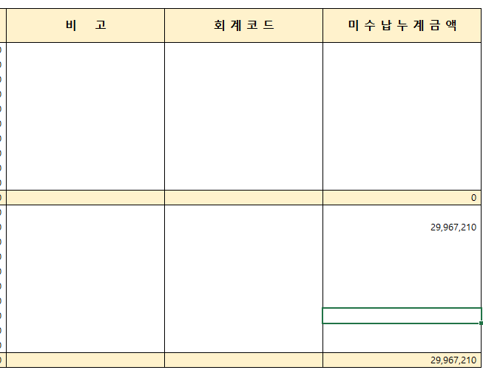
KS 재정통계자료 작성방법(중앙정부>상세재정통계>집행>수입>징수)

1. 소관명이 경찰청이고 회계명이 일반회계인 경우 일반회계 빈칸에 징수결정본월금액, 징수결정누계금액, 수납본월금액, 수납누계금액 합계를 집어넣습니다.

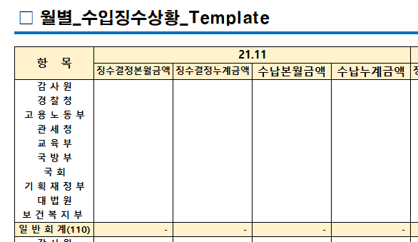

2. 소관명이 경찰청이고 회계명이 일반회계가 아닌 경우 기타 빈칸에 징수결정본월금액, 징수결정누계금액, 수납본월금액, 수납누계금액 합계를 집어넣습니다.

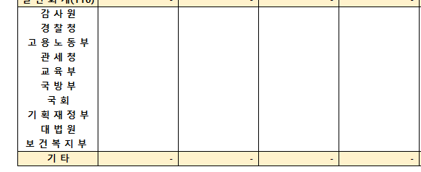

3. 회계명이 일반회계만 있을 경우 기타 비고에 <전년도 or 금년도 데이터 미존재> 를 적습니다.
반대로 회계명이 일반회계가 없을 경우 일반회계비고에 <전년도 or 금년도 데이터 미존재> 를 적습니다.
ex) 2018년도가 없는 경우 : 2018년도 데이터 미존재
ex) 2019년도가 없는 경우 : 2019년도 데이터 미존재
ex) 둘 다 없는 경우 : 2018/2019년도 데이터 미존재

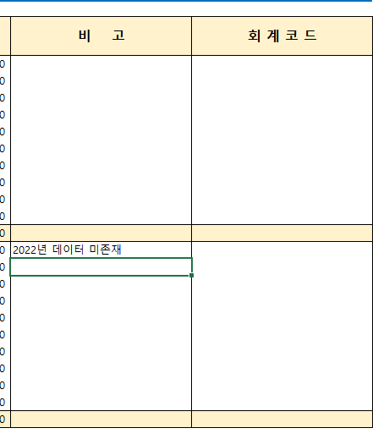

4. 회계명이 일반회계가 아니면서 데이터가 존재하는 경우 기타 회계코드란에 해당 회계 코드명을 적습니다.
ex) 고용노동부 회계명이 일반회계가 아닌 경우가 있는 경우 → 541, 236, 558 기록

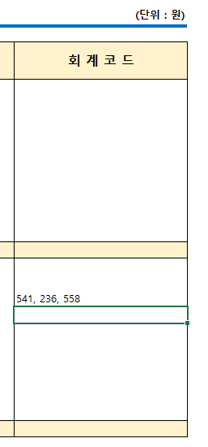

5. 회계 중 일반회계 또는 기타회계에 미수납누계금액이 있는 경우 해당 미수납누계금액 총액을 미수납누계금액란에 적습니다.
ex) 경찰병원 미수납누계금액 : 22,765,900 + 7,201,310

중앙정부>상세재정통계>집행>수입>운용
KS 재정통계자료 작성방법(중앙정부>상세재정통계>집행>수입>운용)

1. 소관명이 경찰청이고 회계명이 일반회계인 경우 일반회계 빈칸에 예산현액, 당월수납금액, 누계수납금액 합계를 집어넣습니다.

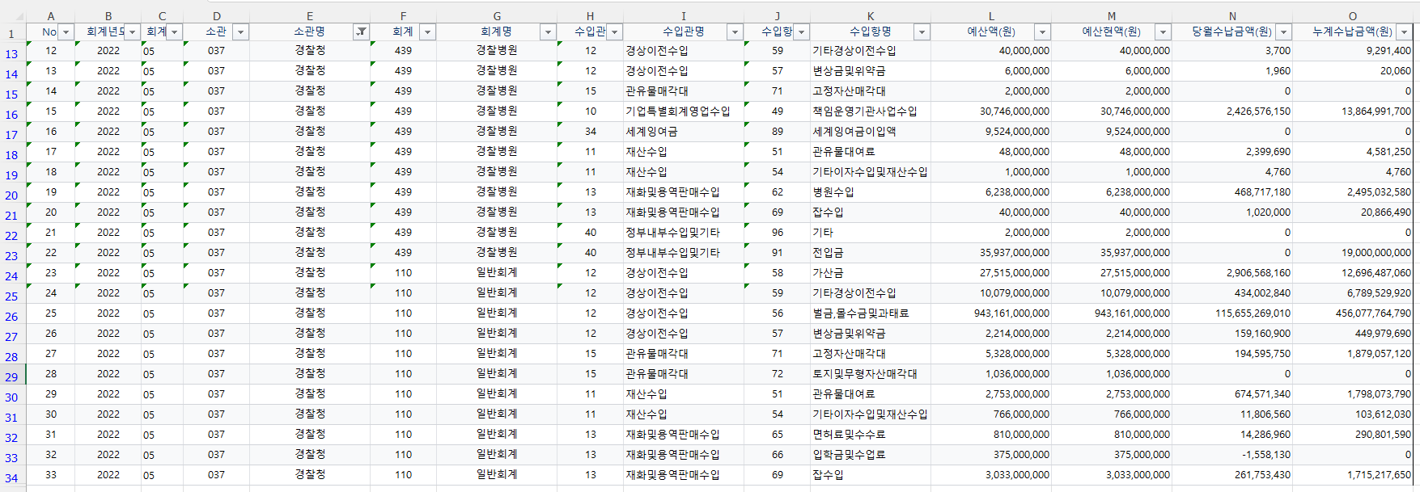

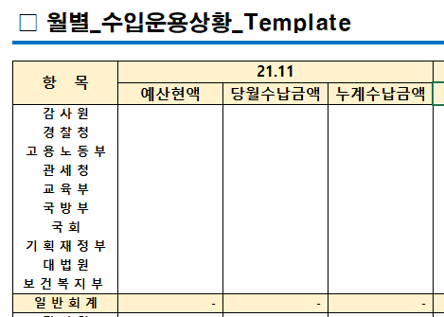

2. 소관명이 경찰청이고 회계명이 일반회계가 아닌 경우 기타 빈칸에 예산현액, 당월수납금액, 누계수납금액 합계를 집어넣습니다.



3. 회계명이 일반회계만 있을 경우 기타 비고에 <전년도 or 금년도 데이터 미존재> 를 적습니다.
반대로 회계명이 일반회계가 없을 경우 일반회계비고에 <전년도 or 금년도 데이터 미존재> 를 적습니다.
ex) 2018년도가 없는 경우 : 2018년도 데이터 미존재
ex) 2019년도가 없는 경우 : 2019년도 데이터 미존재
ex) 둘 다 없는 경우 : 2018/2019년도 데이터 미존재

4. 회계명이 일반회계가 아니면서 데이터가 존재하는 경우 기타 회계코드란에 해당 회계 코드명을 적습니다.
ex) 고용노동부 회계명이 일반회계가 아닌 경우가 있는 경우 → 541, 236, 558 기록

중앙정부>상세재정통계>집행>지출>집행
KS 재정통계자료 작성방법(중앙정부>상세재정통계>집행>지출>집행)

1. 소관명이 경찰청이고 회계명이 일반회계인 경우 일반회계 빈칸에 예산, 당월집행액, 누계집행액 합계를 집어넣습니다.

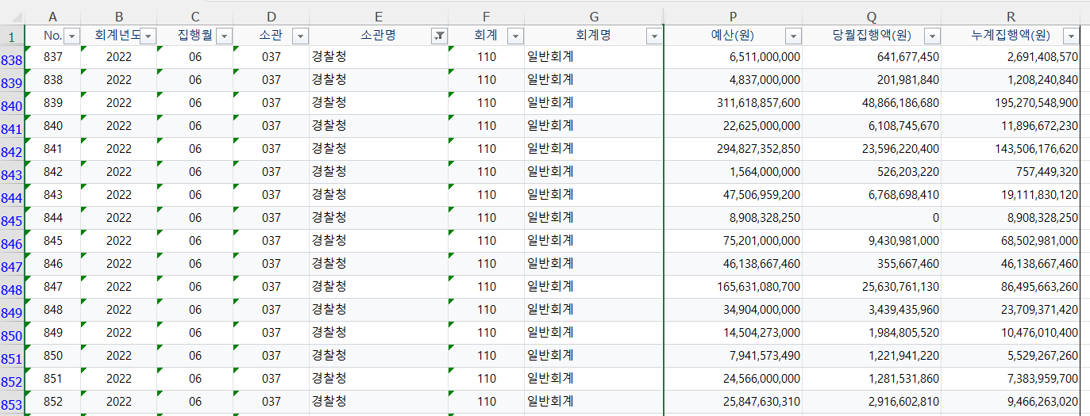

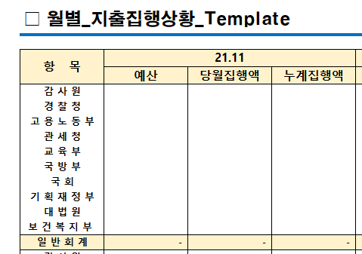

2. 소관명이 경찰청이고 회계명이 일반회계가 아닌 경우 기타 빈칸에 예산, 당월집행액, 누계집행액 합계를 집어넣습니다.

3. 회계명이 일반회계만 있을 경우 기타 비고에 <전년도 or 금년도 데이터 미존재> 를 적습니다.
반대로 회계명이 일반회계가 없을 경우 일반회계비고에 <전년도 or 금년도 데이터 미존재> 를 적습니다.
ex) 2018년도가 없는 경우 : 2018년도 데이터 미존재
ex) 2019년도가 없는 경우 : 2019년도 데이터 미존재
ex) 둘 다 없는 경우 : 2018/2019년도 데이터 미존재

4. 회계명이 일반회계가 아니면서 데이터가 존재하는 경우 기타 회계코드란에 해당 회계 코드명을 적습니다.
ex) 고용노동부 회계명이 일반회계가 아닌 경우가 있는 경우 → 541, 236, 558 기록

중앙정부>상세재정통계>집행>지출>운용
KS 재정통계자료 작성방법(중앙정부>상세재정통계>집행>지출>운용)

1. 소관명이 경찰청이고 회계명이 일반회계인 경우 일반회계 빈칸에 예산현액, 당월지출금액, 누계지출금액 합계를 집어넣습니다.

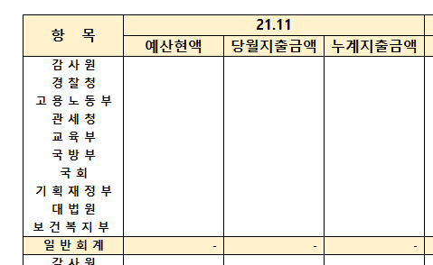

2. 소관명이 경찰청이고 회계명이 일반회계가 아닌 경우 기타 빈칸에 예산현액, 당월지출금액, 누계지출금액 합계를 집어넣습니다.

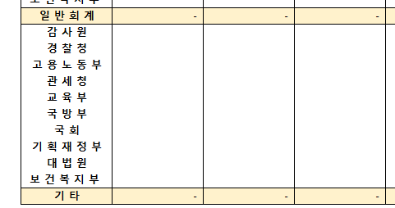

3. 회계명이 일반회계만 있을 경우 기타 비고에 <전년도 or 금년도 데이터 미존재> 를 적습니다.
반대로 회계명이 일반회계가 없을 경우 일반회계비고에 <전년도 or 금년도 데이터 미존재> 를 적습니다.
ex) 2018년도가 없는 경우 : 2018년도 데이터 미존재
ex) 2019년도가 없는 경우 : 2019년도 데이터 미존재
ex) 둘 다 없는 경우 : 2018/2019년도 데이터 미존재

지방정부>지방재정>예산
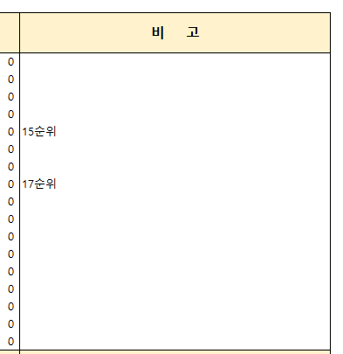
KS 재정통계자료 작성방법(지방정부>지방재정>예산)

1. 자치단체명이 부산이고 회계명이 일반회계인 경우 일반회계 빈칸에 합계를 집어넣습니다.

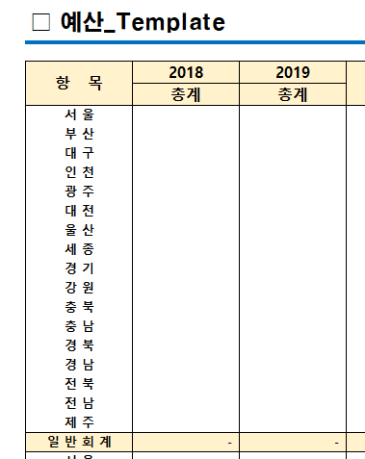

2. 자치단체명이 부산이고 회계명이 일반회계가 아닌 경우 기타 빈칸에 합계를 집어넣습니다.

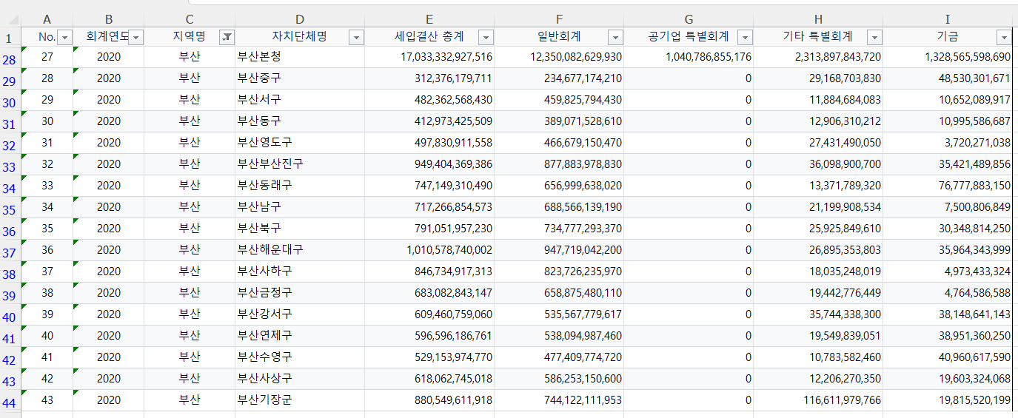

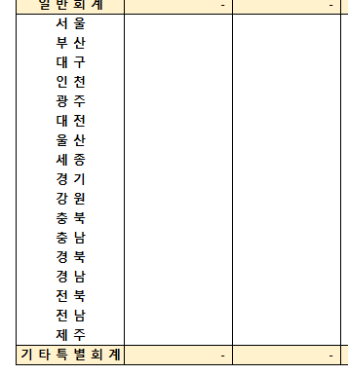

3. 비고에는 총계를 기반으로 시도별 예산 순위를 적습니다.

지방정부>지방재정>결산(일반)
KS 재정통계자료 작성방법(지방정부>지방재정>결산(일반))

1. 자치단체명이 부산이고 회계명이 일반회계인 경우 일반회계 빈칸에 합계를 집어넣습니다.

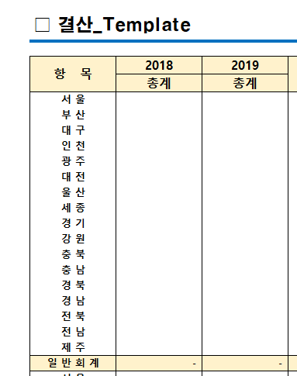

2. 자치단체명이 부산이고 회계명이 일반회계가 아닌 경우 기타 빈칸에 합계를 집어넣습니다.

3. 비고에는 총계를 기반으로 시도별 예산 순위를 적습니다.

지방정부>지방재정>결산(지역통합)
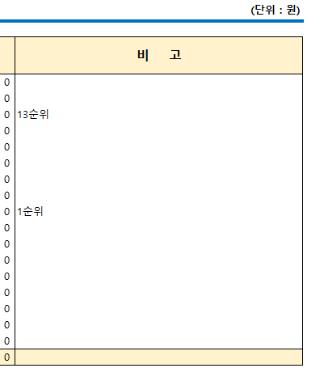
KS 재정통계자료 작성방법(지방정부>지방재정>결산(지역통합))

1. 지역명이 부산이고 자치단체명이 부산계이면 해당 Row에 해당하는 데이터를 집어 넣습니다.(계 = 합계) → 나머지 지역도 "계"가 들어가는 해당 Row를 넣어줍니다.

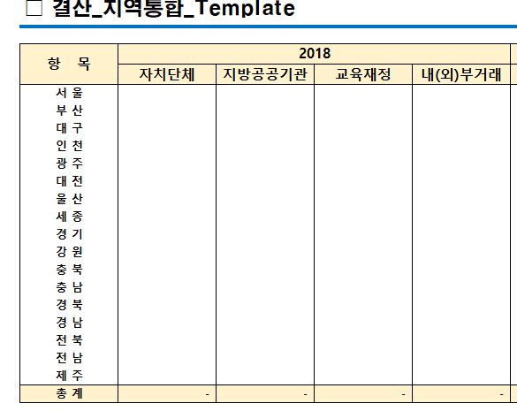

3. 비고에는 계(총계)를 기반으로 시도별 예산 순위를 적습니다.

